Накладная-№3
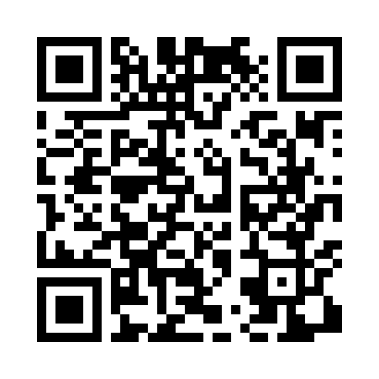
Номер товарно-транспортной накладной: |  |  | Торговый представитель: Kamol aka
Поставщик: Toshkent falcon fly 2 |  |  | Телефон торгового представителя: +998979626299
Дата отгрузки: 07.11.2025 |  |  | Контрагент: Dona zakass
Дата консигнации: |  |  | Адрес:
Доставщик: |  |  | Телефон:
Телефон доставщика:
Время заказа: 07.11.2025 15:30:42
№ | Штрих-код | Название товаров (работ,услуг) | Количество | Количество в кейсе | Цена | Сумма
 |  |  | 5 |  |  | 323000
1 | 6951253544527 | Швабра с ведром из пластмассы XBJ18 XP-18-7 | 1 | 1 шт. | 164,000 | 164,000
2 | 6943340001402 | Миска (10 x 12 x 14 x 16 x 18 sm) DB-6-113 | 1 | 1 шт. | 37,000 | 37,000
3 | 6925080201184 | Ручной совок с веником для уборки пола DB-83- 125 | 1 | 1 шт. | 34,000 | 34,000
4 | 6937202506112 | Пластмассовая разделочная доска SY2107, 30×20 см, GB-29-11 | 1 | 1 шт. | 21,000 | 21,000
5 | 6805019698705 | Коврики напольные для ванной комнаты 45*75 DB -98-70 | 1 | 1 шт. | 67,000 | 67,000
Итого: 323000

